Capa
Termo de Parceria
nº55/2025
celebrado entre o Instituto Estadual de Florestas (IEF/MG) e o Instituto de Pesquisa Waita
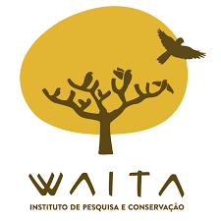
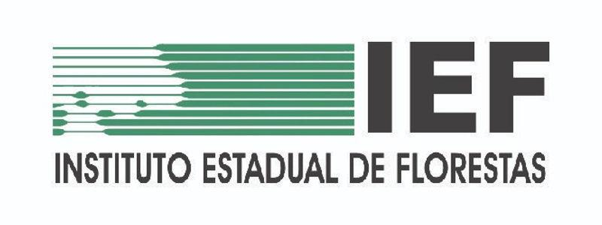
1º Relatório Financeiro
Período Avaliatório
2025-06-01
a
2025-09-01
CETRAS PATOS DE MINAS
Relatório Gerencial Financeiro | Belo Horizonte | Versão 4.1 | dezembro | 2024 |

